Planilha5
Rótulos de Linha | Soma de VALOR TOTAL
Loja Albany | 207.5
Camisa Hashtag Eletro Masculina, G - Branco | 100
Camisa Hashtag Eletro Masculina, GG - Branco | 25
Camisa Hashtag Eletro Masculina, M - Preto | 55
Camisa Hashtag Eletro Masculina, P - Preto | 27.5
Total Geral | 207.5

Planilha2
FUNÇÕES MAIS USADAS NO EXCEL
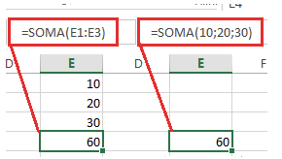
Função SOMA
A função SOMA, provavelmente é a função mais básica e uma das funções do Excel mais usadas diariamente pelos usuários.

Sintaxe: =SOMA(número1;[número2;,…)

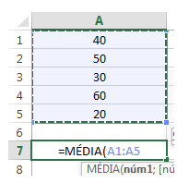
Função MÉDIA
A função MÉDIA também aparece no topo das funções do Excel mais usadas pelos usuários. Como o seu próprio nome sugere, essa função é usada para calcular a média de um intervalo de células ou de valores inseridos diretamente na fórmula.

Sintaxe =MÉDIA(núm1;[núm2];…)

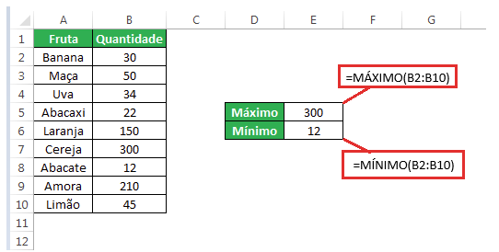
Função MÁXIMO E MÍNIMO
Se você deseja encontrar o valor mais alto ou mais baixo em um intervalo de células, então basta usar a função MÁXIMO ou MÍNIMO respectivamente.

Sintaxe: =MÁXIMO(núm1;[núm2];…)
Sintaxe: =MÍNIMO(núm1;[núm2];…)

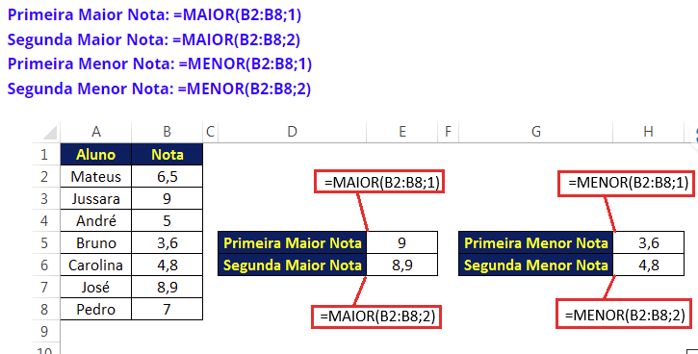
Função MAIOR e MENOR
As funções do Excel MAIOR e MENOR são bastante semelhantes às funções MÁXIMO e MÍNIMO. No entanto, com essas duas funções do Excel, você pode descobrir o maior/menor valor k-ésimo dentre de um intervalo. Isso significa que com essas duas funções é possível encontrar o primeiro maior/menor valor, o segundo, terceiro, quarto maior/menor valor e assim por diante.

Sintaxe: MAIOR(matriz,k)
Sintaxe: MENOR(matriz,k)

Onde: Matriz: Argumento obrigatório. A matriz ou intervalo de dados cujo maior/menor valor k-ésimo você deseja determinar. K: Campo obrigatório. A posição (do maior ou menor) na matriz ou intervalo de célula de dados a ser fornecida.
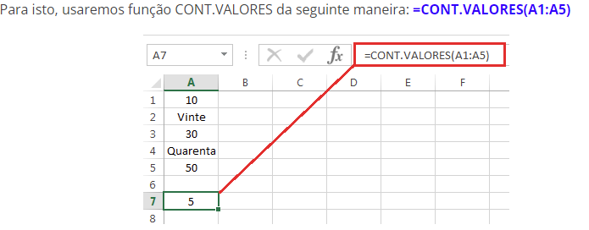

Função CONT.VALORES

A função CONT.VALORES conta todas as células que não estão em branco, sejam elas números, datas, horas, texto, valores lógicos de VERDADEIRO e FALSO, erros ou cadeias de texto vazias (” “)

Sintaxe: CONT.VALORES(valor1;[valor2];…)

Função SE

Se tem uma função que jamais deveria ficar de fora da lista das funções do Excel mais importantes, então essa função se chama SE.
Essa função é indicada para situações onde se precisa verificar se uma condição é VERDADEIRA ou FALSA. Se for VERDADEIRA, a função retorna um valor ou referência especificada e se for FALSA, retorna outro valor ou referência especificada.

Sintaxe: =SE(teste_lógico; [valor_se_verdadeiro]; [valor_se_falso])

Onde: teste_lógico: é a condição que você deseja testar. Pode ser uma expressão lógica que pode ser avaliada como VERDADEIRO ou FALSO. Isso pode ser uma referência de célula, resultado de alguma outra fórmula, ou pode ser inserido manualmente. [valor_se_verdadeiro]: (Campo Opcional). Esse é o valor retornado quando o teste_lógico é avaliado como VERDADEIRO. [valor_se_falso]: (Campo Opcional). Esse é o valor retornado quando o teste_lógico é avaliado como FALSO.

